Sheet1
2. アドレーステキスト
・最小：1文
・最大：50文字字
・文字種：全角、半角
1. SC1.0 メイン画面
 | 1.1 画面レイアウト

3. 「探す」ボタンをクリックすると
・アドレーステキストの値がが空の場合：
エラー：「アドレースを入力してください。」を表示する
・アドレーステキストの値がある場合：
アドレーステキストで位置を探して、「8」マップはその位置に遷移する
1. 「メニュー」ボタン
・クリックすると、「メニュー」ダイアログを
表示する
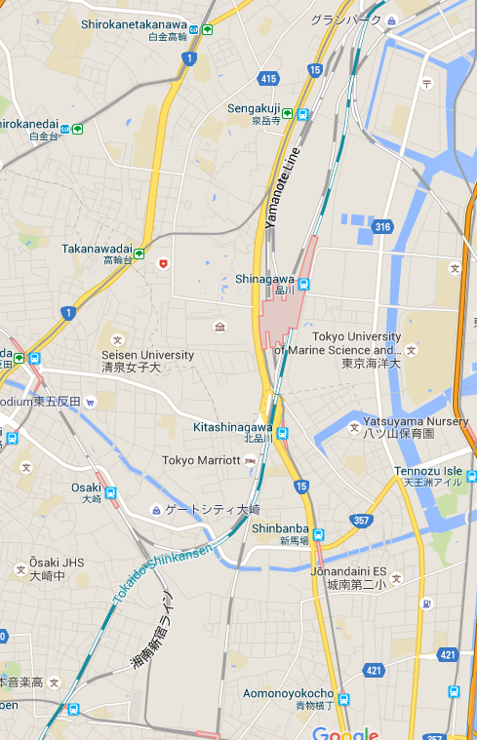


4. ユーザーの現在位置情報を通信するイメージ
8. GoogleMapsView
・地図表示、拡縮、移動などができるマップ

5. 動画
・録画した位置に動画を表示します
・動画をクリックすると、「SC2.3 動画を表示する画面」に遷移する

6. 写真
・撮った位置に写真を表示する。
・写真をクリックすると、
「SC2.3 写真を表示する画面」に遷移する

7. 現在位置ボタン
・ボタンをクリックすると、Mapsは現在位置に遷移する。

 |  |  |  | No | コンポーネント名 | テキスト |  |  |  | フォーマット | 備考
 |  |  |  |  |  | 日本語 |  |  | 英語
 |  |  |  | 1 | メニュー | 《無し》 |  |  | 《Empty》 | イメージボタン
 |  |  |  | 2 | アドレーステキスト | 《無し》 |  |  | 《Empty》 | テキストボックス
 |  |  |  | 3 | 探すボタン | 《無し》 |  |  | 《Empty》 | イメージボタン
 |  |  |  | 4 | 現在位置 | 《無し》 |  |  | 《Empty》 | イメージボタン
 |  |  |  | 5 | 登録した動画 | 《無し》 |  |  | 《Empty》 | イメージ
 |  |  |  | 6 | 登録した写真 | 《無し》 |  |  | 《Empty》 | 動画
 |  |  |  | 7 | 現在位置 | 《無し》 |  |  | 《Empty》 | イメージボタン
 |  |  |  | 8 | マップビュー | 《無し》 |  |  | 《Empty》 | マップ

 | 1.2 画面フロー

メニューボタンをクリック
SC1.0 メイン画面

SC1.1 「メニュー」ダイアログ

探すボタンをクリック

 | 1.3 Action details

 |  | 入力 |  |  |  |  | 処理説明 |  |  |  |  | 出力
 |  | 「メニュー」をクリック |  |  |  |  | メニューダイアログを表示する 表示するために、Dialog |  |  |  |  | メニューダイアログを表示できる
 |  |  | 「写真を追加」をクリック |  |  |  | Chuyển qua màn hình thêm ảnh |  |  |  |  | Chuyển sang màn hình thêm ảnh được với chế độ thêm ảnh
 |  |  | 「動画を追加」をクリック |  |  |  | Chuyển qua màn hình thêm video
 |  |  | 「言語を設定」をクリック |  |  |  | Hiển thị dialog chọn ngôn ngữ
 |  |  |  | Chọn tiếng Anh |  |  | Tiến hành thay đổi ngôn ngữ hiện tại sang tiếng Anh
 |  |  |  | Chọn tiếng Nhật |  |  | Tiến hành thay đổi ngôn ngữ hiện tại sang tiếng Nhật
 |  |  |  | Chọn Cancel |  |  | Tắt Dialog chọn ngông ngữ và về menu chính.
 |  |  | 「KMLインポート」をクリック |  |  |  | Hiện thị thư mục cho người dùng lựa chọn file KML
 |  |  |  |  |  |  |  | Tiến hành đọc file KML và nạp vào DB
 |  |  |  |  |  |  |  | Sau khi nạp dư liệu vào DB thì về màn hình menu và vẽ lại nội dung DB mới lên màn hình
 |  |  | 「KMLエクスポート」 |  |  |  | Hiển thị dialog confirm "Người dùng có muốn thực hiện export hay không"
 |  |  |  |  |  |  |  | Xác nhận có thì tiến hành đọc dữ liệu có trong DB và ghi vào file…
 |  |  |  |  |  |  |  | TH người dùng ấn No thì không thực hiện gì và quay lại màn hình menu

 |  |  | 「アカウント情報」 |  |  |  | Hiển thị màn hình Account Info cho người dùng thay đổi thông tin cá nhân tại đây

 | 1.4 Object transition diagram

 | 1.5 Model Design

2. SC1.1 「メニュー」ダイアログ

写真を追加
動画を追加
言語を設定
KMLインポート
KMLエクスポート
アカウント情報
1. 写真を追加
・クリックすると、「SC2.0 写真を追加する画面」に遷移する
2. 動画を追加
・クリックすると、「SC3.0 動画を追加する画面」に遷移する

3. 言語を設定
・クリックすると、「言語設定」ダイアログを表示する

7. ダイアログ

4. KMLインポート
・クリックすると、メモリのフォルダを表示して、
KMLファイル選択するダイアログを表示
→KMLファイルを取得して
→SQLiteにデータを保存する
◆成功する場合のメッセージを表示する
メッセージ：「KMLファイルをインポートが成功されました」
◆失敗する場合のエラーを表示する
メッセージ：「KMLファイルをインポートが失敗されました」
・成功した場合：インポートしたデーターはMapsに描画する
5. KMLエクスポート
・クリックすると、SQLiteデータを取得して、KMLファイルを作成する
→作成されたKMLファイルはStorage/GPSCameraAppフォルダに
保存する
◆成功する場合のメッセージを表示する
「KMLファイルをエクスポートが成功されました」
◆失敗する場合エラーを表示する
「KMLファイルをエクスポートが失敗されました」

6. アカウント情報
・クリックすると、「SC4.0 アカウント情報画面」に遷移する

 |  |  |  | No | コンポーネント名 | テキスト |  |  |  | フォーマット | 備考
 |  |  |  |  |  | 日本語 |  |  | 英語
 |  |  |  | 1 | 写真を追加 | 写真を追加 |  |  | Add Photo | ボタン
 |  |  |  | 2 | 動画を追加 | 動画を追加 |  |  | Add Video | ボタン
 |  |  |  | 3 | 言語を設定 | 言語を設定 |  |  | Setup Language | ボタン
 |  |  |  | 4 | KMLインポート | KMLインポート |  |  | Import KML | ボタン
 |  |  |  | 5 | KMLエクスポート | KMLエクスポート |  |  | Exmport KML | ボタン
 |  |  |  | 6 | アカウント情報 | アカウント |  |  | Account Info | ボタン
 |  |  |  | 7 | ダイアログ | 《無し》 |  |  | 《Empty》 | ダイアログ

3. SC1.2 「言語設定」ダイアログ
言語設定
English
日本語
キャンセル

1. 言語設定ダイアログのタイトル
2. Englishボタン
・クリックすると、アプリの言語は英語に設定する
・設定完了した後で、「SC1.0 メイン画面」に戻る

5. 言語設定ダイアログ

3. 日本語ボタン
・クリックすると、アプリの言語は日本語に設定する
・設定完了した後で、「SC1.0 メイン画面」に戻る
4. キャンセル
・クリックすると、ダイアログを閉じる。
・「SC1.0 メイン画面」に戻る

 |  |  |  | No | コンポーネント名 | テキスト |  |  |  | フォーマット | 備考
 |  |  |  |  |  | 日本語 |  |  | 英語
 |  |  |  | 1 | 言語設定 | 言語を選択 |  |  | Add Photo | テキスト
 |  |  |  | 2 | 英語 | English |  |  | English | ボタン
 |  |  |  | 3 | 日本語 | 日本語 |  |  | 日本語 | ボタン
 |  |  |  | 4 | キャンセル | キャンセル |  |  | Cancel | ボタン
 |  |  |  | 5 | ダイアログ | 《無し》 |  |  | 《Empty》 | ダイアログ

